상품제안서
[플레이고] BS82 캠핑 라이트 TWS 블루투스스피커 | 상품코드: F31225

 |  |  |  |  |  |  | 02-412-0044 | www.easy1.co.kr
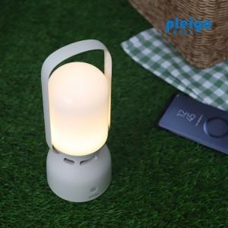

【상세/제작정보】 | <span style="font-size: 12pt;"><b>** 배송비- 1박스 20개 / 5000원별도</b></span>

【인쇄/포장옵션】 | 레이저, 풀칼라 / 포장지포장

【공급단가】 | 수량 | 50~ | 100~ | 500~ | 1,000~ | 2,000~
*VAT별도 | 단가 | 16,300원 | 15,900원 | 14,900원 | 14,500원 | 14,100원

【상품 URL】 | https://dev.easy1.co.kr:443/src/goods_detail.php?gdno=31225

